ศท.บ. 1
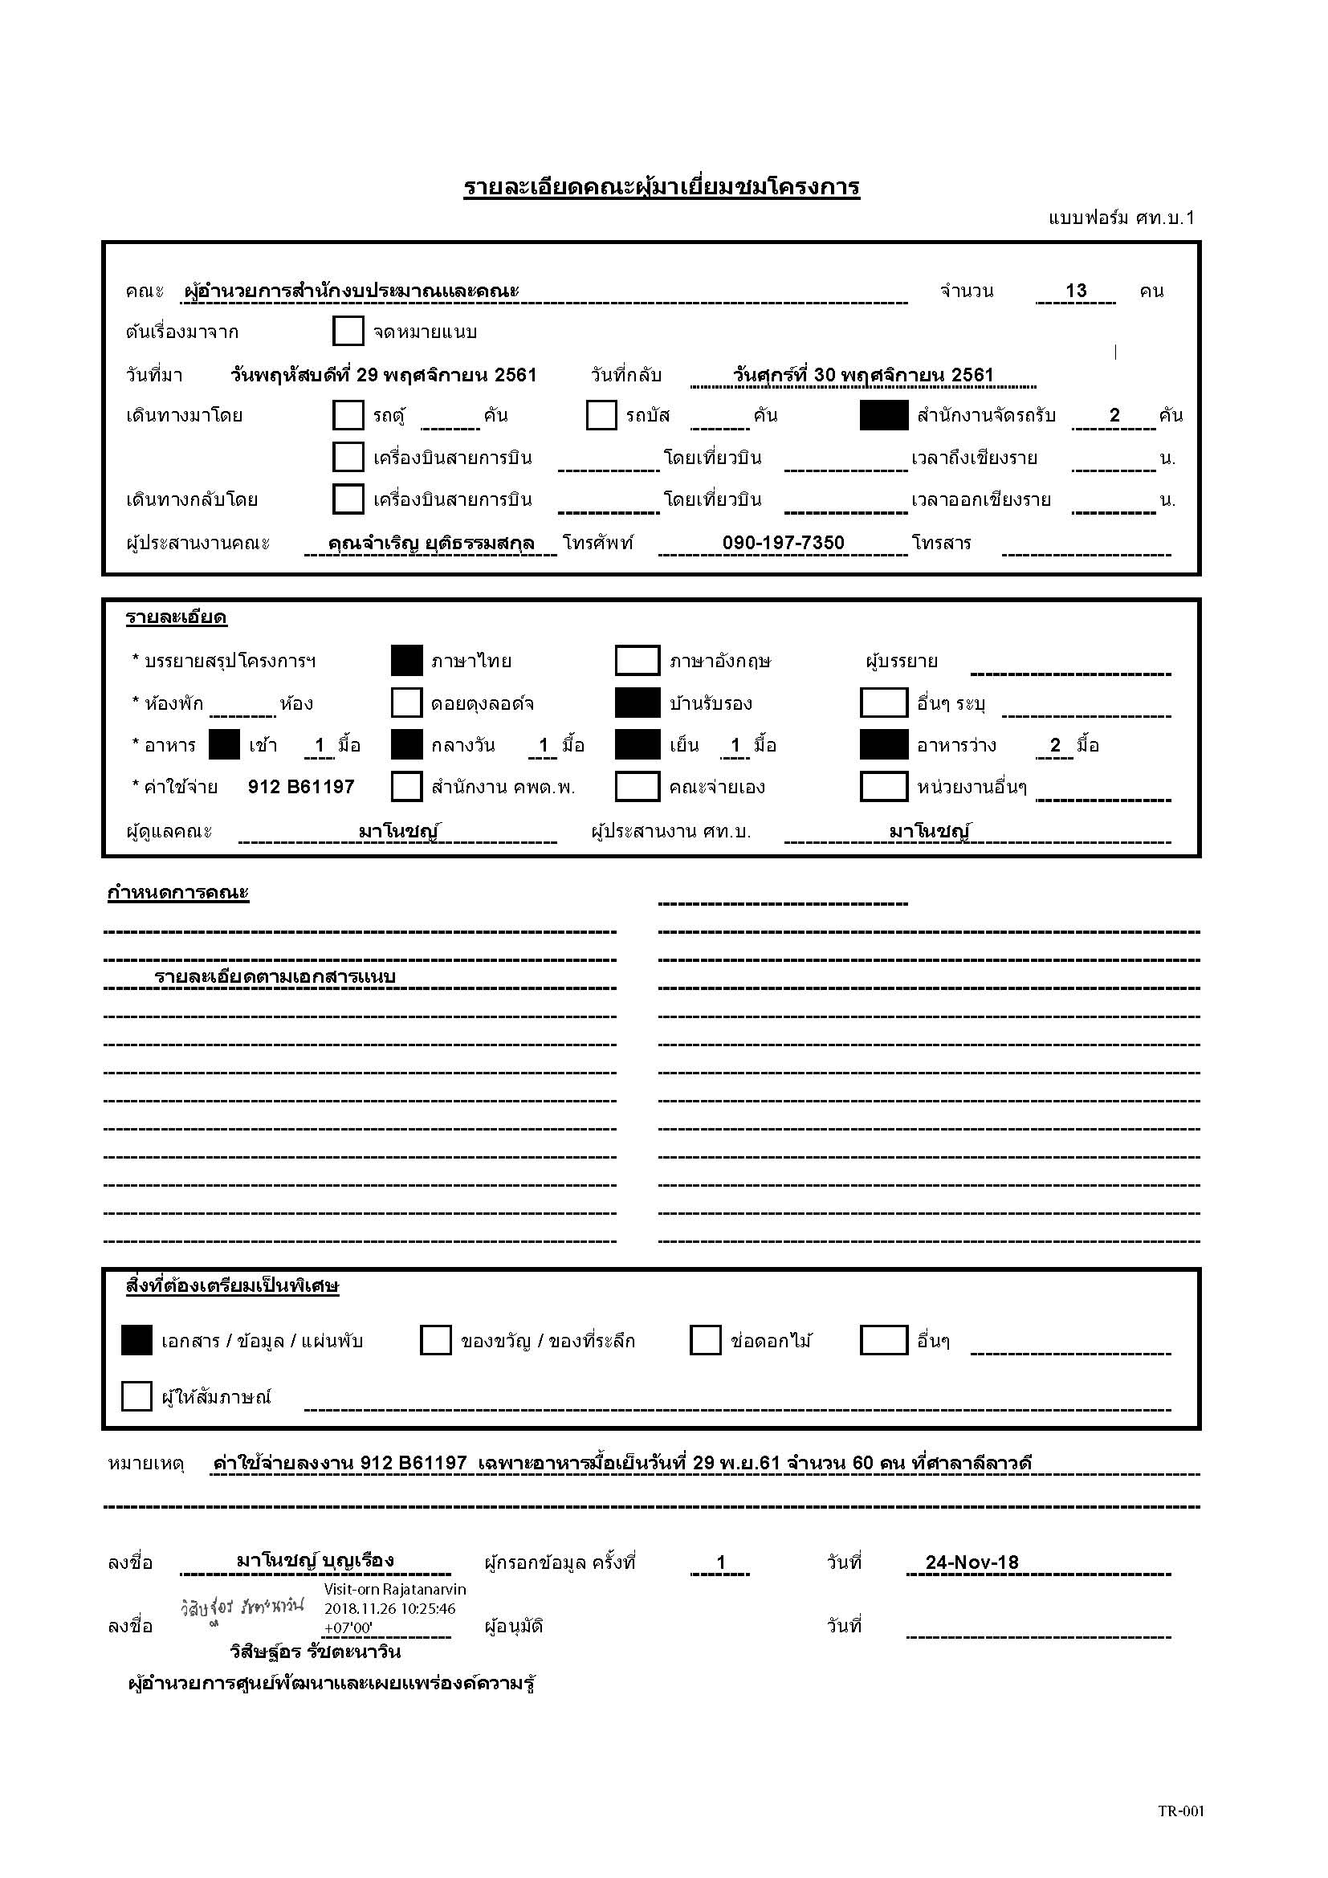

กำหนดการ
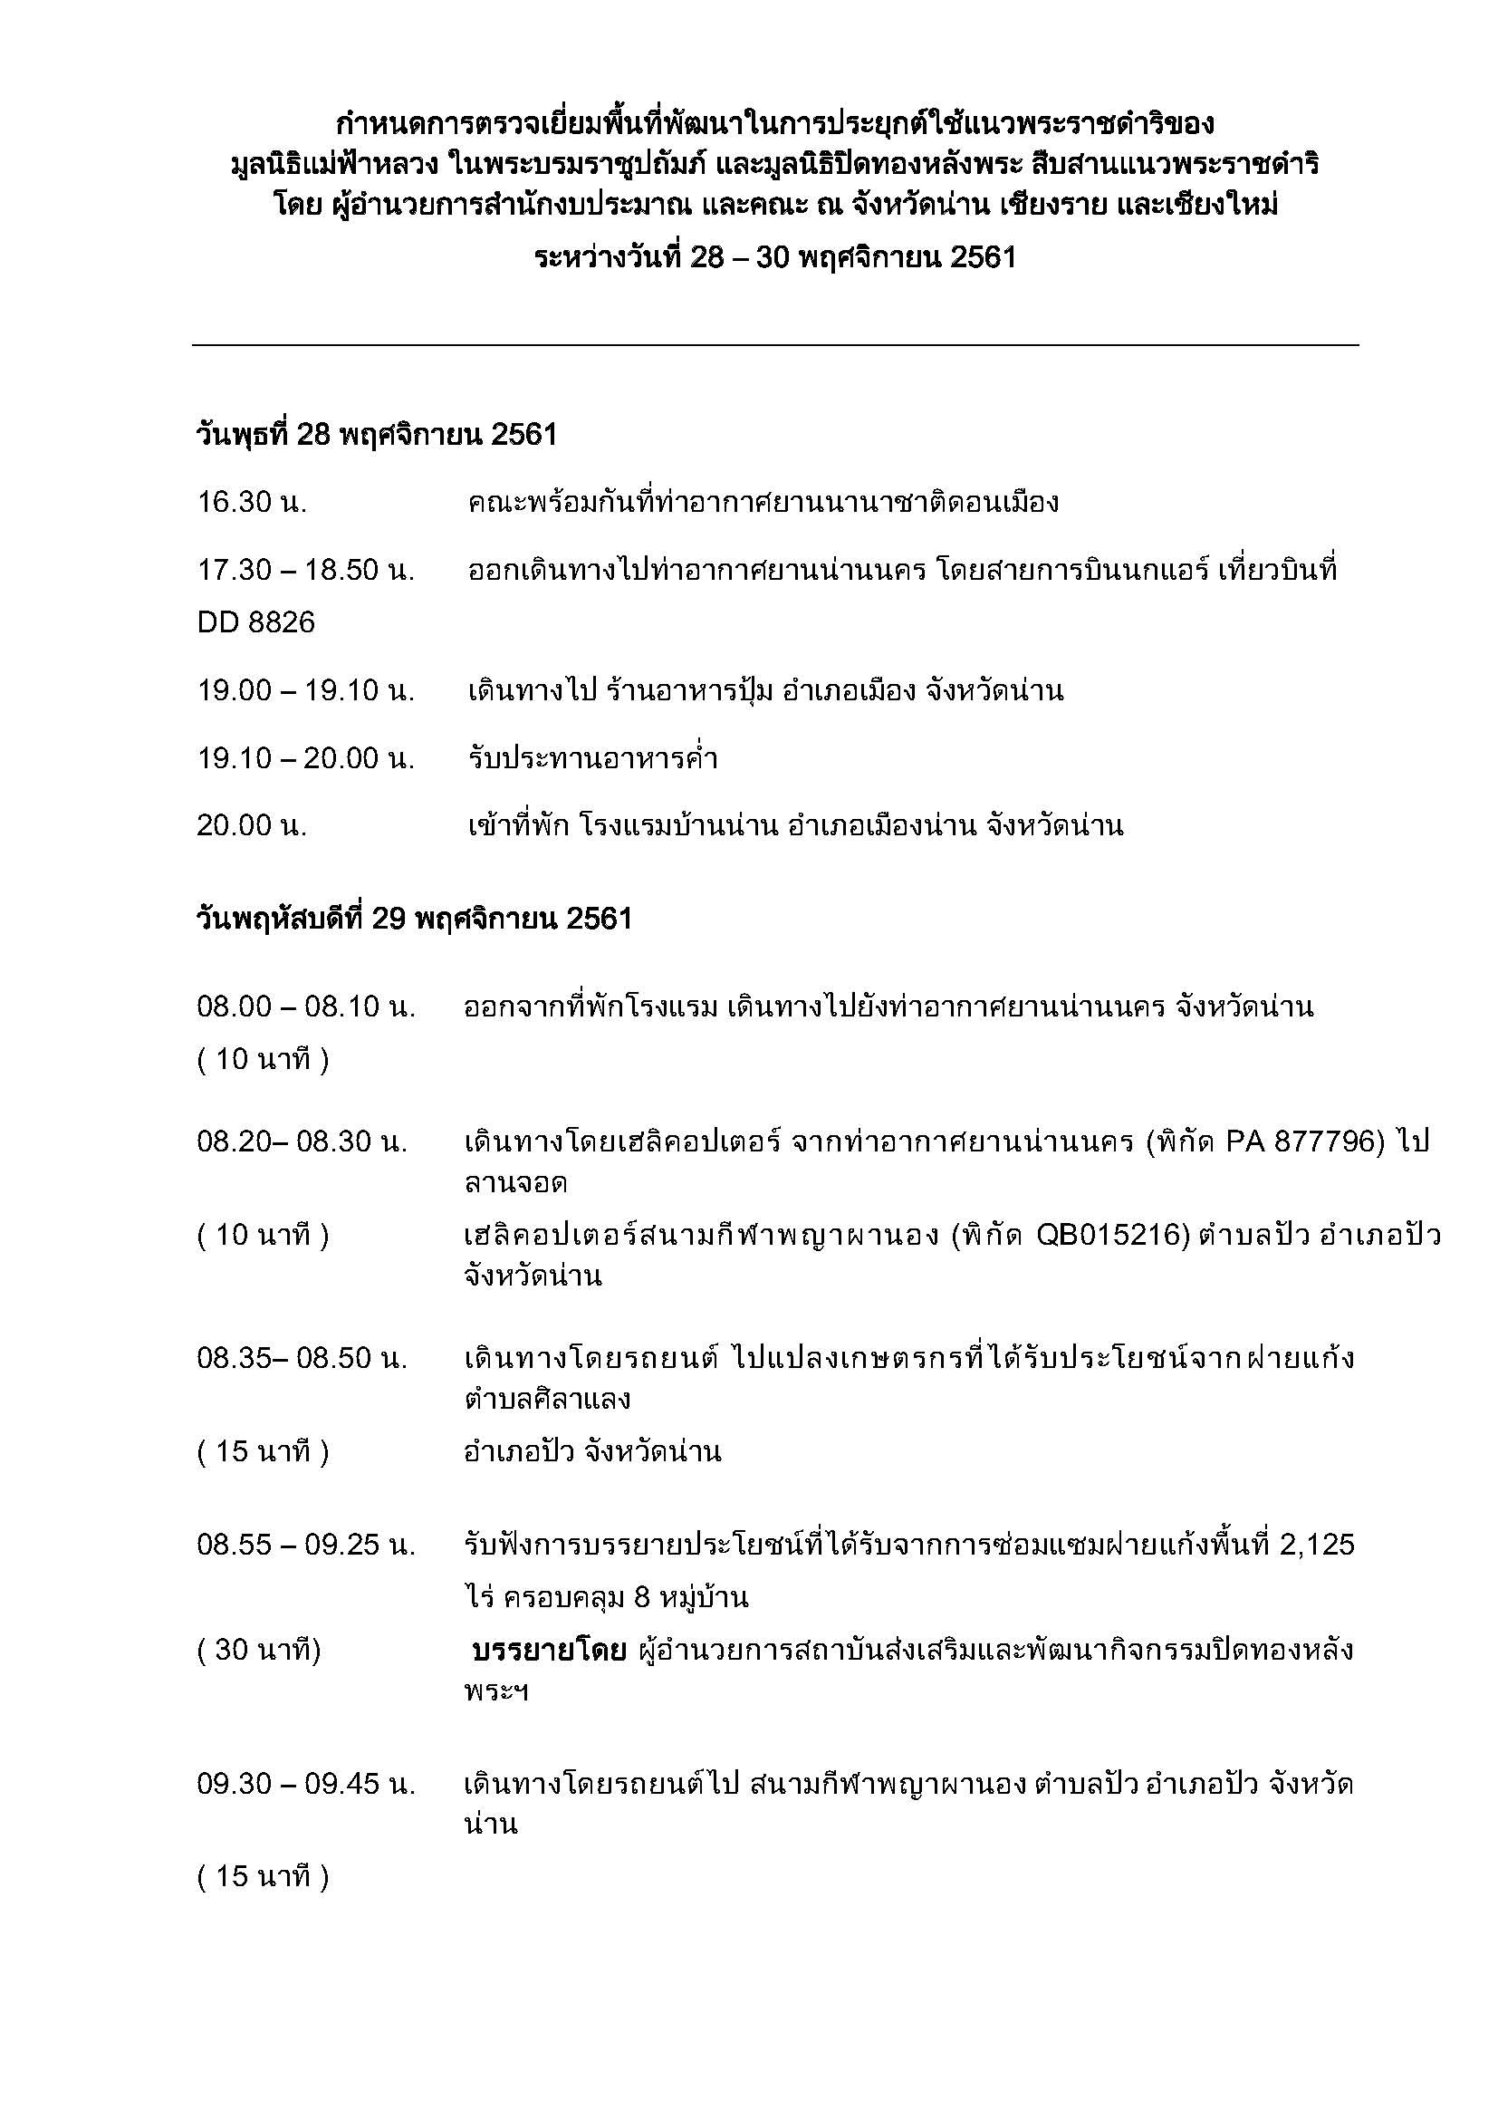

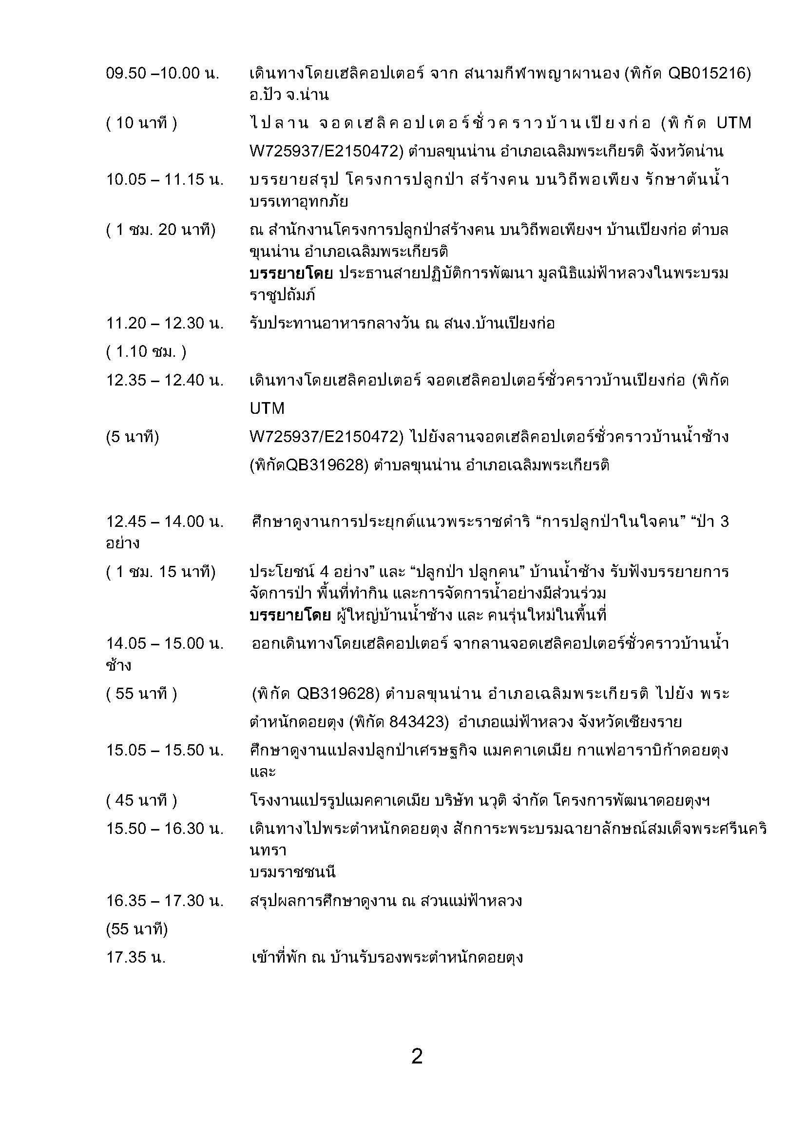

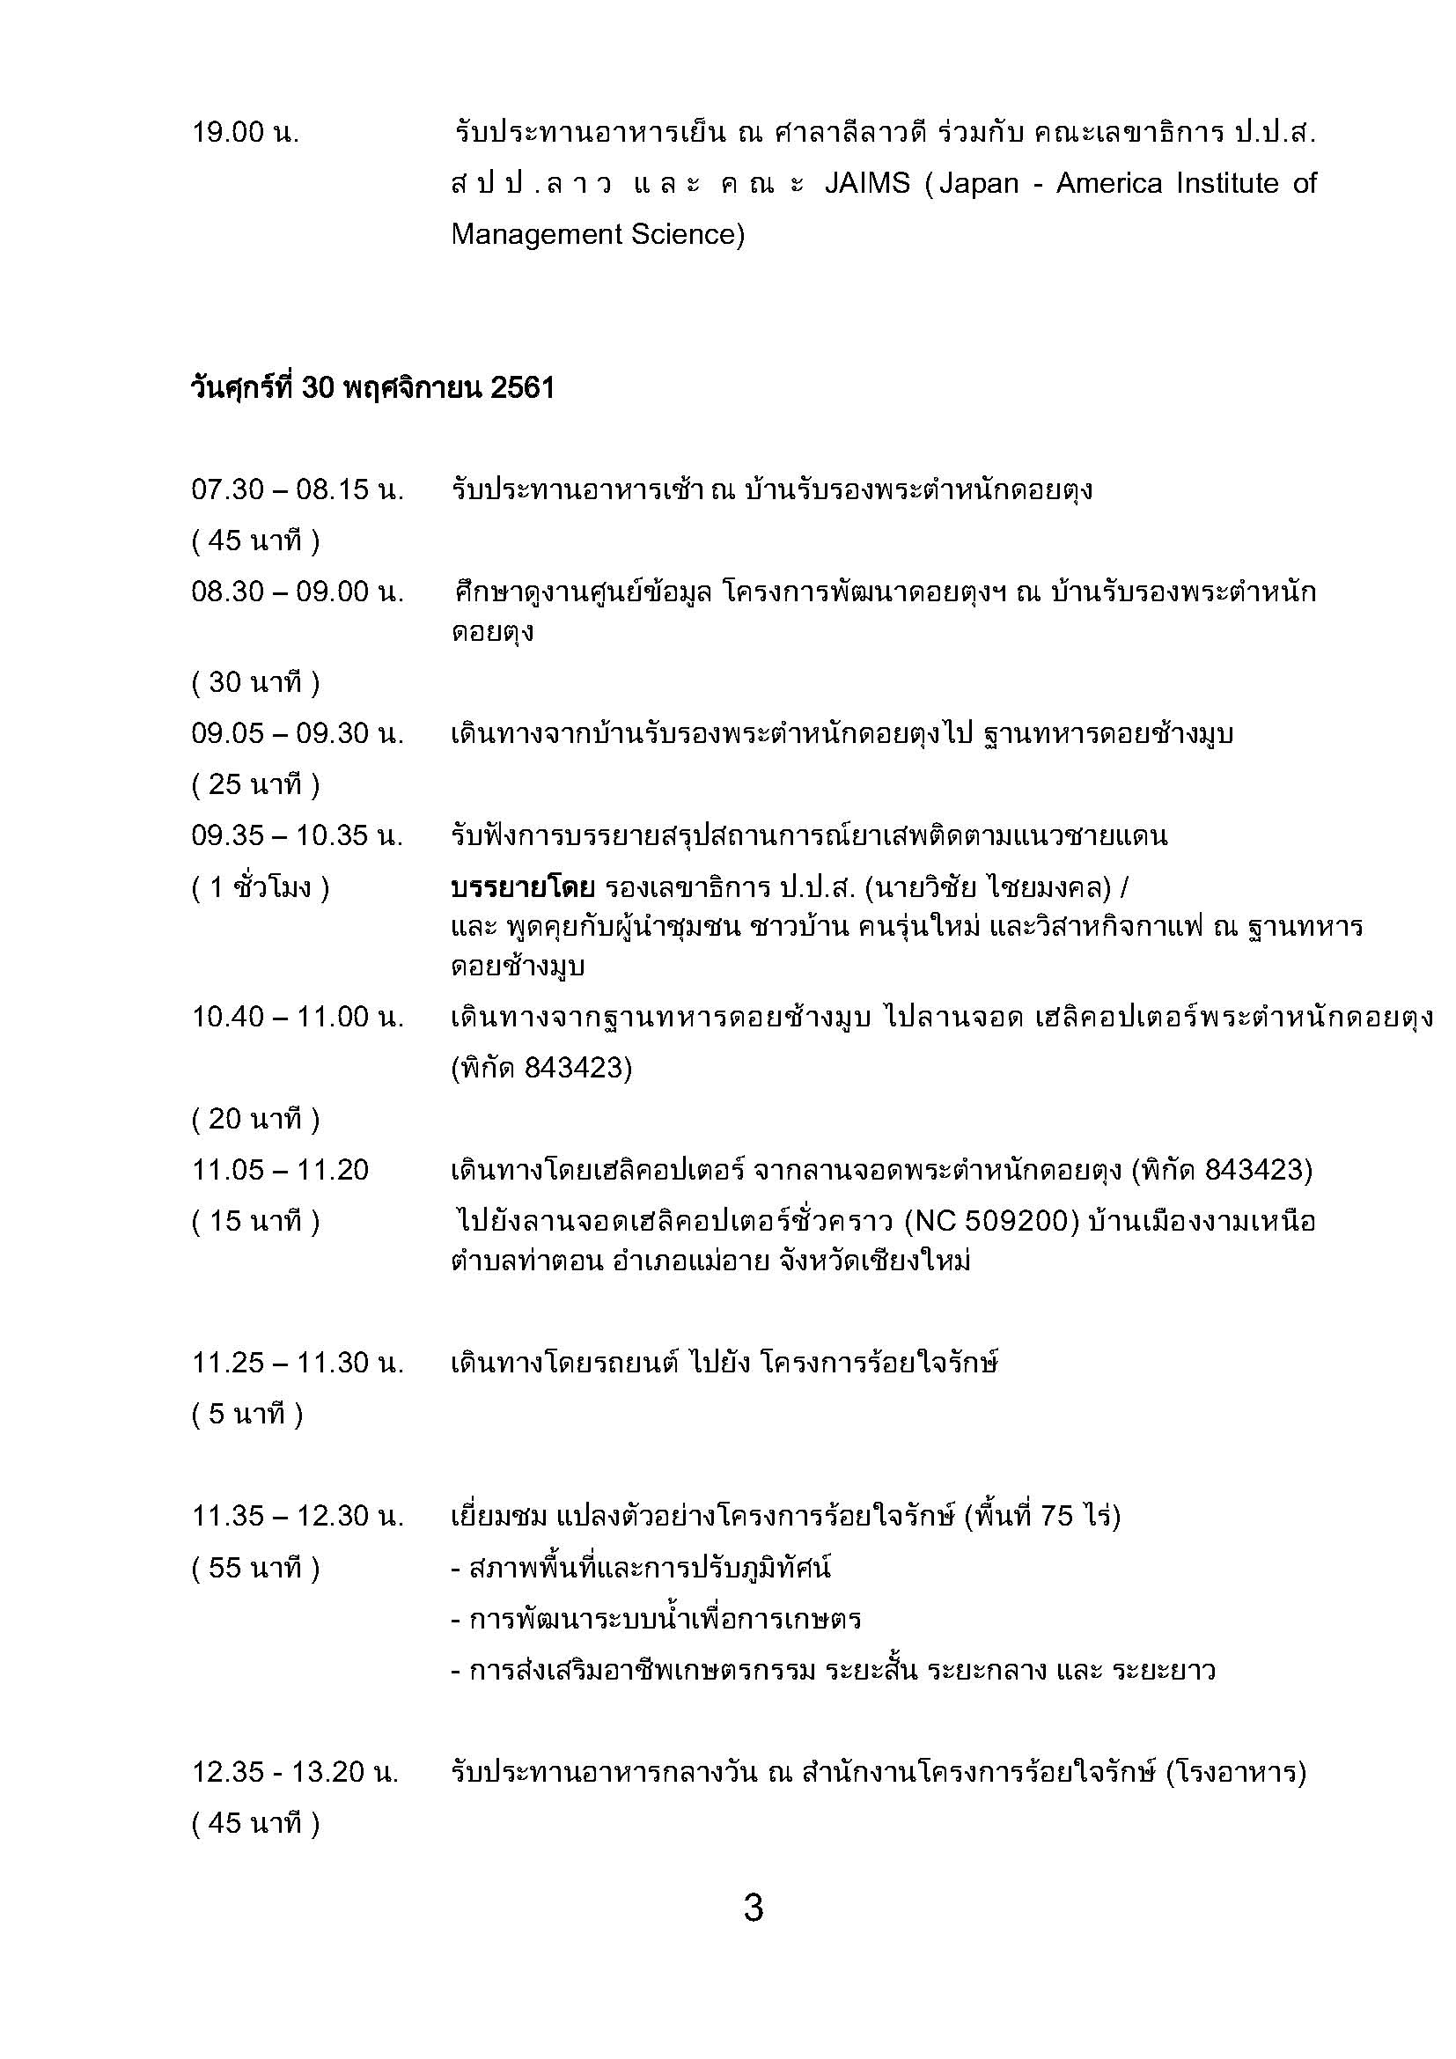

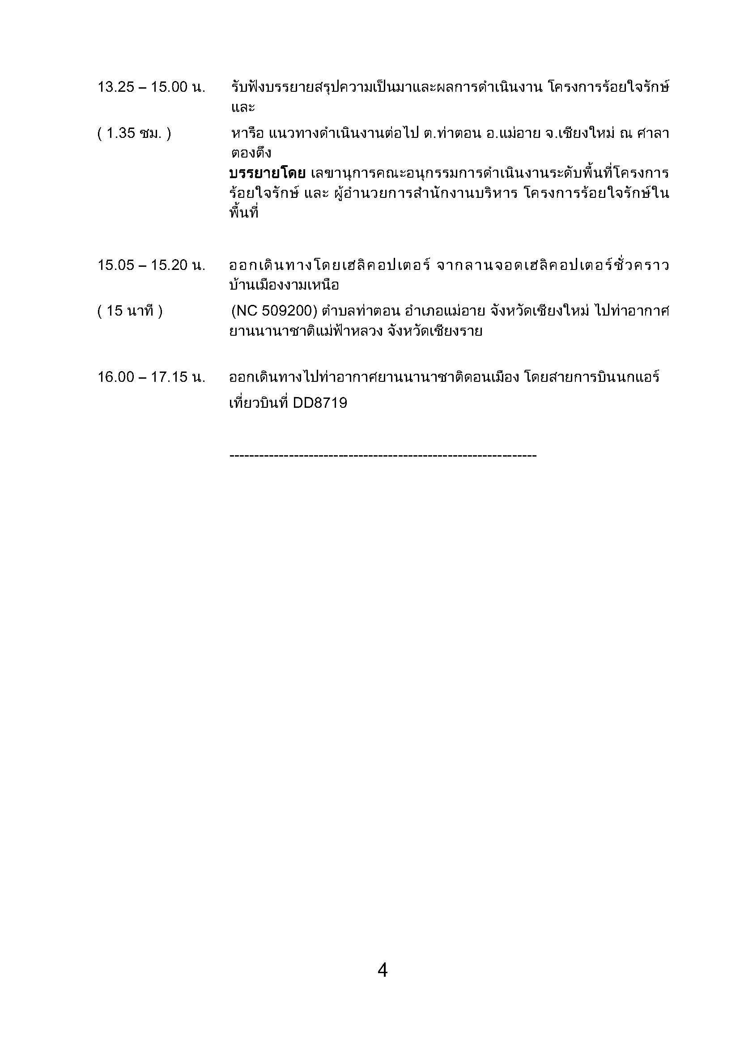

อาคาร1ฝั่งVIP
แผนผังห้องพักอาคาร 1

ชั้นที่ 4 | 10 (เตียง 3.5 ฟุต จำนวน 5 เตียง)
 |  |  |  |  |  |  |  |  |  | ( ฝั่ง V.I.P. )

 | ห้อง 888 |  | 9 (2 เตียง) | 8 (2 เตียง) | 7 (3 เตียง) |  |  | 3 ( แบ่งเป็น 2 ห้อง) |  | 2 (เตียง 5.5 ฟุต 1 เตียง) | 1 (เตียง 5.5 ฟุต 1 เตียง)
ชั้นที่ 3 |  |  |  |  |  |  |  | เตียง 3.5 ฟุต | เตียง 3.5 ฟุต
 | 888 |  | คุณณรงค์ |  |  |  |  | จำนวน 2 เตียง | จำนวน 1 เตียง | อาชอบ

 |  |  | ห้องน้ำรวม |  |  |  |  | ห้องน้ำรวม

 |  | 6 (เดี่ยว) |  | 5 (1 เตียง) |  |  |  |  |  | 5 (เตียง 5.5 ฟุต 1 เตียง) | 4 (เตียง 3.5 ฟุต 2 เตียง)
ชั้นที่ 2 | ห้องรับแขก | คุณดุ๊ก |  | เตียง 5.5 ฟุต |  |  |  |  |  | ท่านผู้หญิงบุตรี

ประตู
 |  | 4 (2 เตียง) |  | 3 (2 เตียง) | 2 (2 เตียง) | 1 (2 เตียง)
ชั้นที่ 1 | ห้องประชุม |  |  |  |  |  | ห้องเก็บของ
 | อาคาร 1
 |  |  | ประตู

หมายเหตุ : ห้อง 1 - 4 เป็นเตียงขนาด 3.5 ฟุต

